상품제안서
카르페디엠 무지 울100 머플러 (M03) | 상품코드: S29779

 |  |  |  |  |  |  | 02-713-8555 | www.synergygift.co.kr
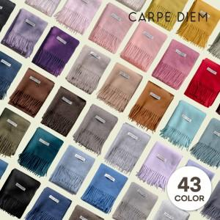

【상세/제작정보】

【인쇄/포장옵션】 | 스티커 / 포장지포장

【공급단가】 | 수량 | 30~ | 100~ | 300~ | 500~ | 1,000~
*VAT별도 | 단가 | 14,080원 | 13,090원 | 12,540원 | 12,430원 | 11,990원

【상품 URL】 | https://www.synergygift.co.kr:443/src/goods_detail.php?gdno=29779

